Условие
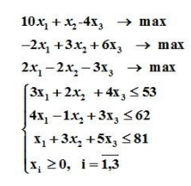
 | x1 | x2 | x3
ЦФ 1 | 10 | 1 | -4 | -> | max
ЦФ 2 | -2 | 3 | 6 | -> | max
ЦФ 3 | 2 | -2 | -3 | -> | max
огр1 | 3 | 2 | 4 | <= | 53
огр2 | 4 | -1 | 3 | <= | 62
огр3 | 1 | 3 | 5 | <= | 81

